Par province - Per provincie
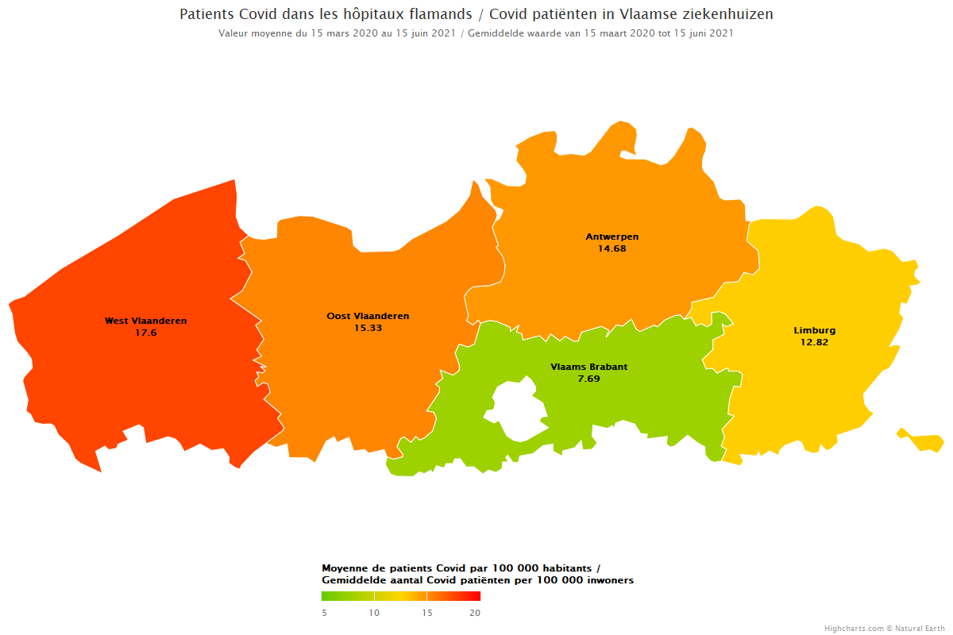
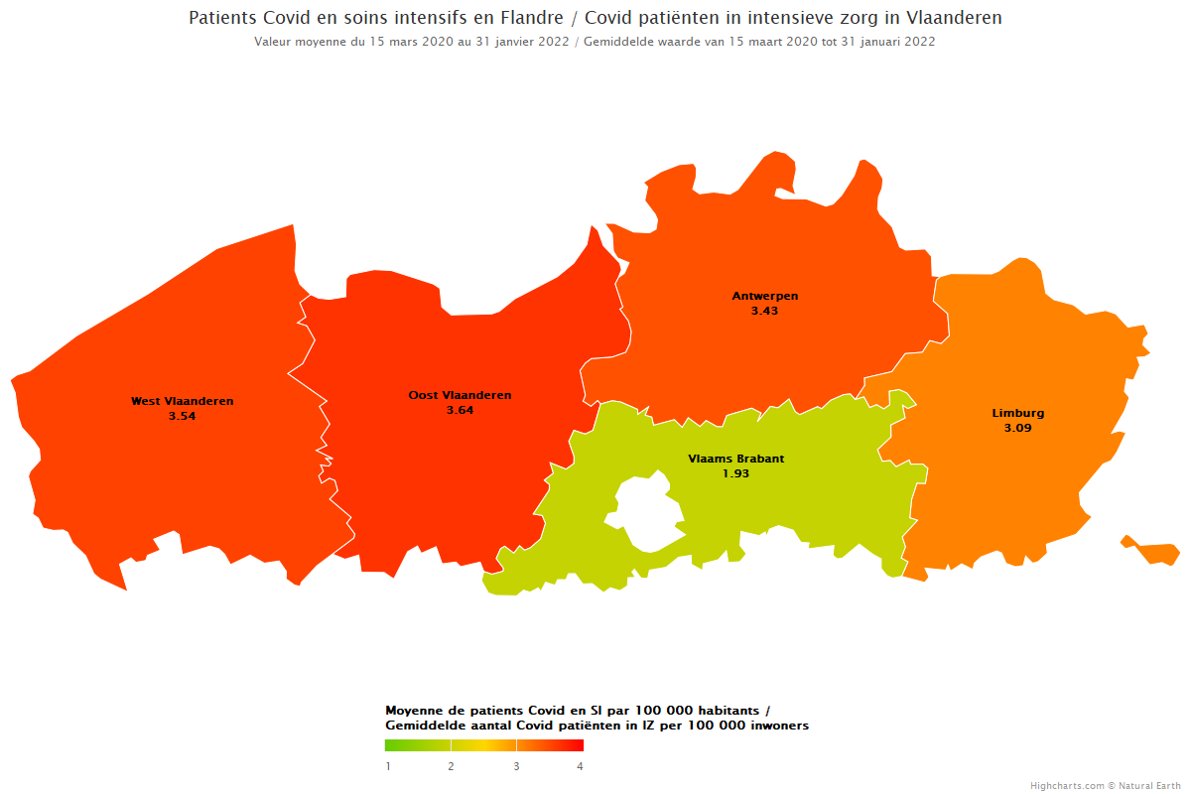
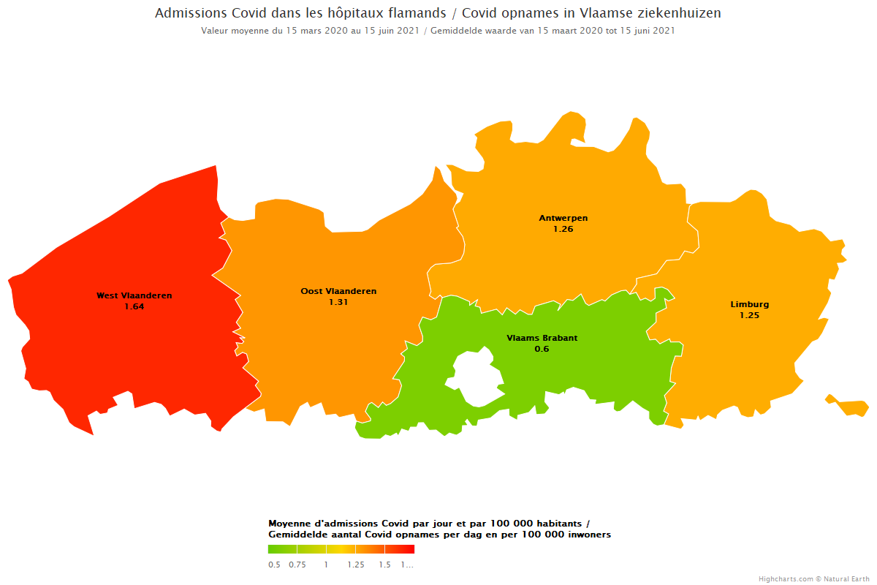
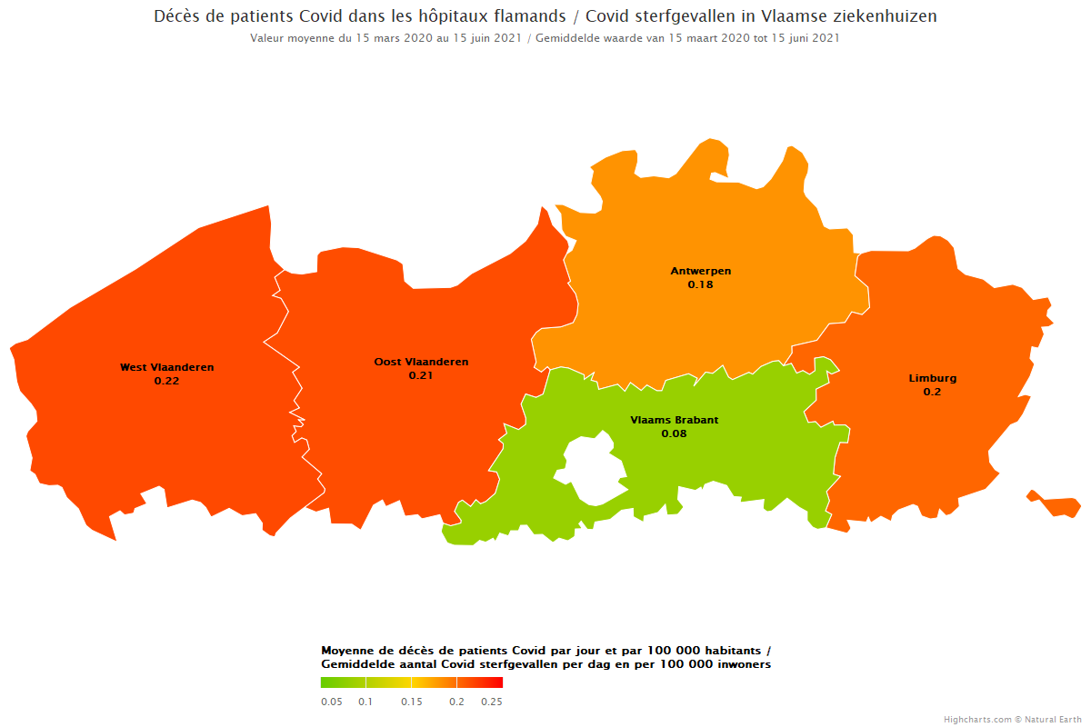
SPF Santé publique, Sécurité de la Chaîne alimentaire et Environnement DGGS - Soins de santé - Service Data et Information stratégique |  |  |  |  | FOD Volksgezondheid, Veiligheid van de Voedselketen en Leefmilieu DGGS - Gezondheidszorg - Dienst Data- en beleidsinformatie

Patients confirmés, patients confirmés en soins intensifs, nouveaux patients confirmés et mortalité dans les hôpitaux / Bevestigde patiënten, bevestigde patiënten in intensieve zorg, nieuw bevestigde patiënten en mortaliteit in ziekenhuizen
Moyenne journalière par province et par 100 000 habitants / Daggemiddelde per provincie en per 100 000 inwoners

La période considérée s'étend du 15 mars 2020 au 31 janvier 2022 (inclus) / De beschouwde periode loopt van 15 maart 2020 tot en met 31 januari 2022
Les valeurs manquantes concernant les patients transférés sont considérées comme des valeurs nulles/ Ontbrekende waarden voor doorverwezen patiënten worden als nulwaarden beschouwd
Les valeurs manquantes ne sont pas prises en compte dans le calcul des moyennes / Ontbrekende waarden worden niet meegenomen in de berekening van gemiddelden
Tous les chiffres fournis concernent les patients Covid confirmés / Alle cijfers zijn voor bevestigde Covid-patiënten
Les chiffres ci-dessous sont basés sur la province de l'hôpital / De onderstaande cijfers zijn gebaseerd op de provincie van het ziekenhuis
Les chiffres sont calculés selon les chiffres de population du 1er janvier 2021 / De cijfers zijn berekend op basis van de bevolkingscijfers van 1 januari 2021

Province | Patients confirmés dans les hôpitaux | Patients confirmés en soins intensifs | Nouveaux patients transférés et non transférés (cas confirmés) | Mortalité (cas confirmés)
Provincie | Bevestigde patiënten in ziekenhuizen | Bevestigde patiënten in intensieve zorg | Nieuwe patiënten doorverwezen en niet doorverwezen (bevestigde gevallen) | Mortaliteit (bevestigde gevallen)
Provincie Antwerpen | 275.39 | 64.38 | 23.58 | 3.40
Provincie Limburg | 112.86 | 27.24 | 10.98 | 1.78
Provincie Oost-Vlaanderen | 234.75 | 55.79 | 20.14 | 3.28
Provincie Vlaams-Brabant | 89.40 | 22.39 | 6.92 | 0.96
Provincie West-Vlaanderen | 211.80 | 42.56 | 19.69 | 2.60

